操作
■起動時のメッセージ画面


変更前：Version 1.0.7.0
変更後：Version 1.1.0.0

■バージョン情報を確認する
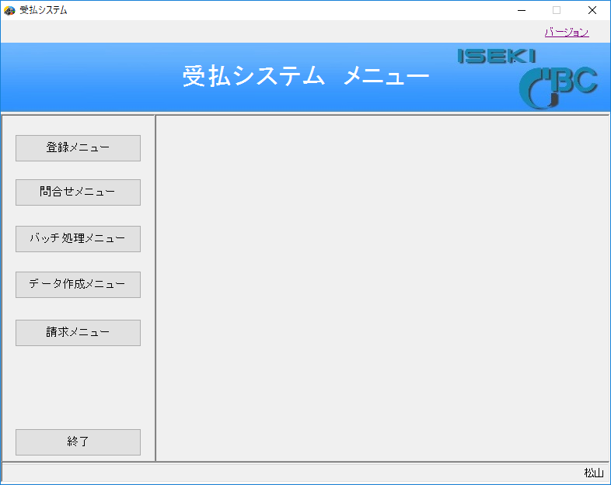

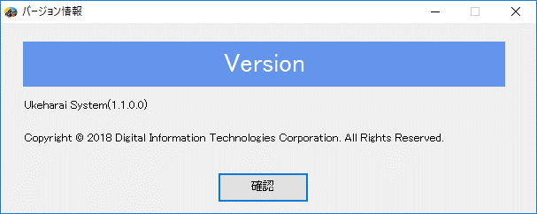

表示内容を更新しました。

■問合せメニューから欠品部品情報を起動する
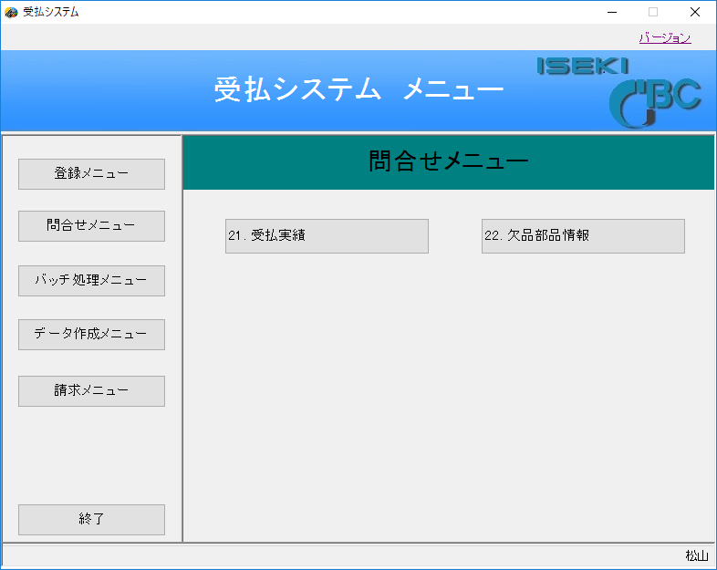

①
②

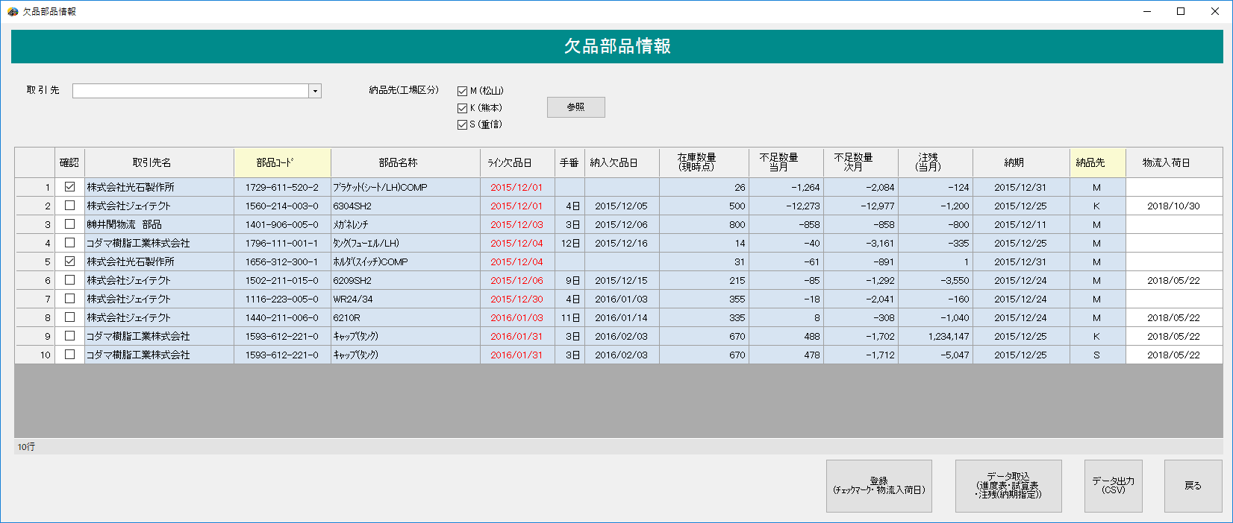

■＜抽出＞
納品先（工場区分）による絞り込み
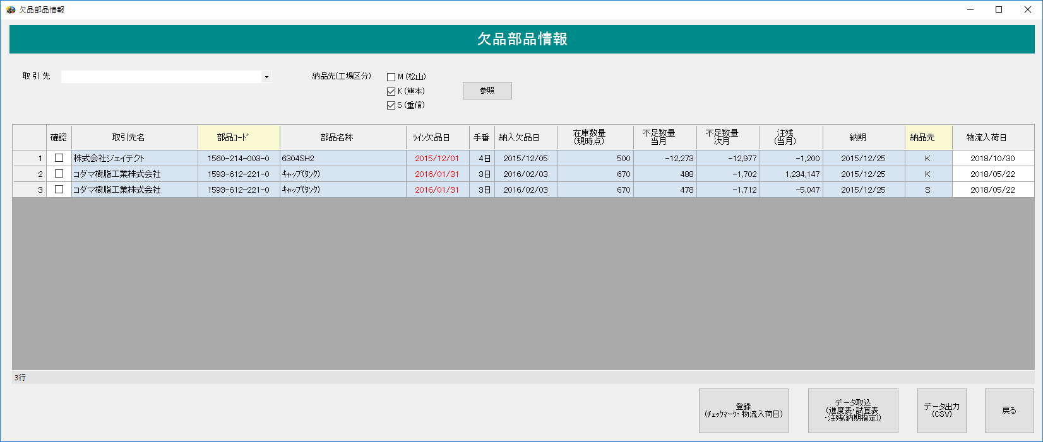
任意にチェックを外して、「参照」ボタンをクリックする

リストから任意の取引先を選択する
取引先による絞り込み
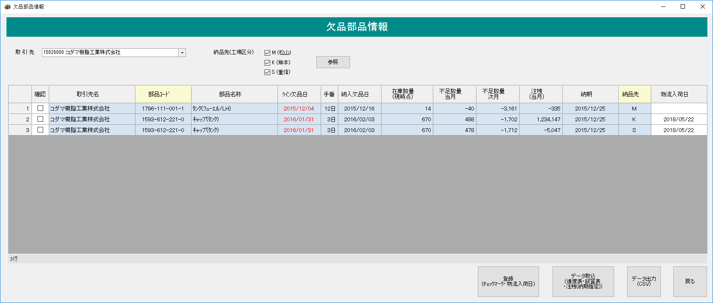

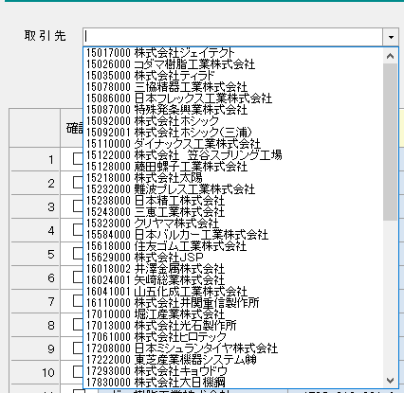

取引先マスタの一覧が表示される

■登録（チェックマーク・物流入荷日）をクリックする

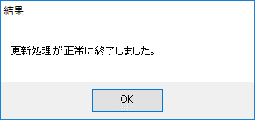

 | 画面の内容をデータベースに登録する。
 | （確認チェックON/OFF、物流入荷日）

 |  | 入力値による一覧表示の有無を下記に示す。
 |  | 確認 |  | 物流入荷日 | 一覧表示の有無
 |  | チェックOFF |  | － | あり
 |  | チェックON |  | － | あり
 |  | チェックOFF |  | 2018-05-25 | あり
 |  | チェックON |  | 2018-05-25 | なし※1

 |  | ※1 表示から消えた行は復帰できない。

 | 欠品部品情報画面の左下に変更を行った件数を表示する

 | 8行 変更[3]
 | 例）欠品件数が８件で、変更を行った行数が３行の場合

■データ取込（進度表・試算表・注残（納期指定））をクリックする
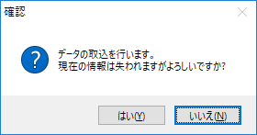

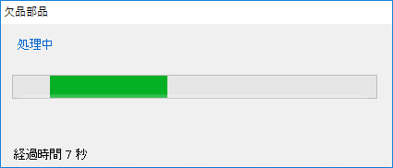

 | 「はい」 | 処理中ダイアログを表示し、サーバーから
 |  | データをダウンロードして取込みを行う。
 |  | 取込みしたデータを一覧表示する。

 |  | ※抽出条件はリセットされる。

 | 「いいえ」 | 取込みは行いません。

■データ出力（csv）

 | ・表示一覧に１行も存在しない場合

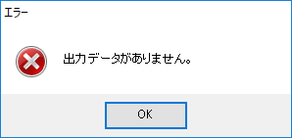

 | ・表示一覧に１行以上存在する場合

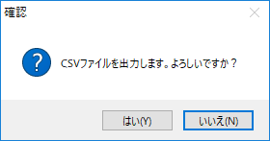

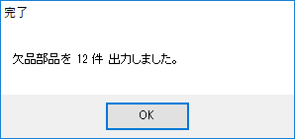

 | 「はい」 | 欠品部品情報画面に表示中の一覧を
 |  | csvファイルに出力する。
 |  | 右図のような、結果を表示する。

 | 「いいえ」 | csv出力は行いません。

 | csvファイルの出力先
 |  | csv | ──── | 22.欠品部品 | ──┬─ | 欠品部品_全メーカー.csv
 |  |  |  |  | └─ | 欠品部品_15026000_コダマ樹脂工業株式会社.csv

 | ファイル命名規則

 |  | ・取引先の指定がある場合
 |  | 欠品部品_XXXXXXXX_NNNNNNNNNNNNNN.csv

 |  |  | 取引先CD | 取引先名

 |  | ・取引先の指定が無い場合
 |  | 欠品部品_全メーカー.csv

■戻る をクリックする

 | 欠品部品情報画面を閉じ、前画面に戻る

